Statistics
Fsoft Insight 2.0 |  |  |  | Process |  | Screen ID |  |  |  | Screen Name |  |  |  | Created PIC | Created Date | Approved Date
 |  |  |  | Screen Design |  |  |  |  |  | Sales Statistics |  |  |  | NamNH | 24-Jul-2017

1. Overview
The Screen Show all OrderProduct By OrderID for Chef to manage new OrderProduct,

2. Screen Design

 | 2.1. Screen image

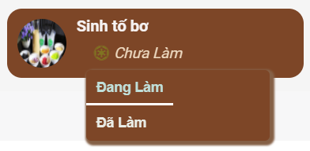

 |  |  |  |  |  | ,=>

 | 2.2. Screen items

 |  | # | Item name |  | Control |  | Data type | I/O | Mandatory |  | Default Value | Range Value | Description
 |  | 1 | Bàn X- Order Y |  | Button |  |  | O |  |  |  |  | Thực hiện chức năng ReDirect tới Page OrderDetail
 |  | 2 | Trạng Thái: Chưa Làm - Đang Làm - Đã Làm |  | ComboBox |  | Text | O |  |  |  |  | Thực hiện chức năng thay đổi trạng thái cho OrderProduct
 |  | 3 | Tên Product |  | Text |  | Span | I |  |  |  |  | Tên Sản Phẩm hiển thị
 |  | 4 | Icon Trạng Thái |  | i |  | i | I |  |  |  |  | Icon trạng thái
 |  | 5 | Số Sản Phẩm Hiển thị |  | ComboBox |  | combobox | O |  |  |  |  | Lựa chọn số trạng thái hiển thị

 | 2.3. Main screen interaction

